MB型电机综合测试
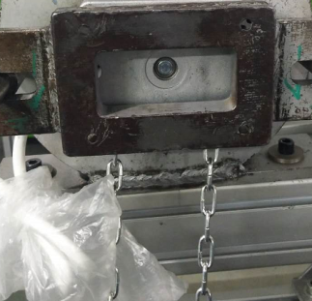
1.电机装入综合测试台
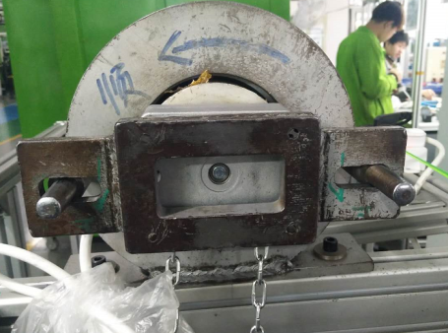
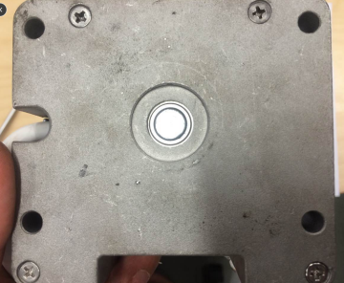
2.装测试扣板
专用测试扣板扣入内外端盖上方4个圆孔
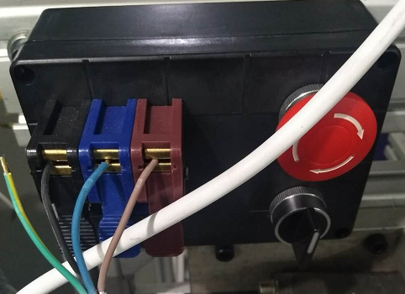
3.接电源线
根据测试台上琴键夹的颜色接线
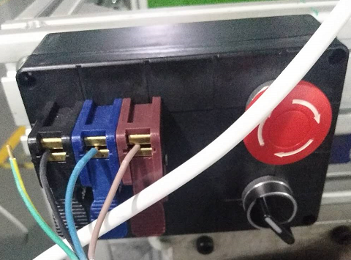
4.按正转开关
如图示打开关，电机带动砝码上行
DOOYA 作业指导书JS-9-1.276 C/00
适用类型：MB型电机 | 制程站别：综合测试 | 人数：1 | 标准工时： | 日期：2018/11/21
作业步骤：

5.调节白蜗杆
电机减速端对准测试台对应扁位后，将电机装入专用测试台
★确认产品电压频率并调整好
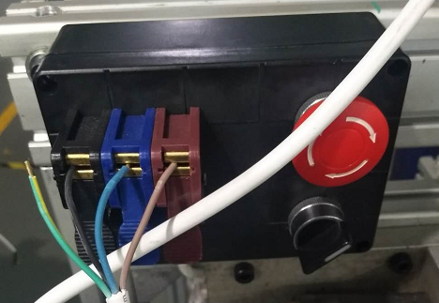
6.按逆转开关
如图示打开关，电机带动砝码下降
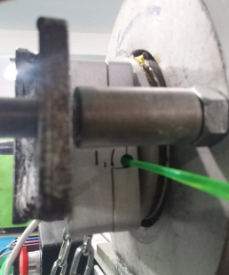
7.调节红色蜗杆
依据网印调节白色蜗杆往“+”方向调节，电机下行，然后反向调节，电机停止运行，此动作循环三次，每次电机运行距离不小于10CM，测试下行刹车不能打滑
1.依据网印“-”方向调节红色蜗杆，减死电机
2.测试负载下红蜗杆松紧程度
★不能刹车打滑
红蜗杆
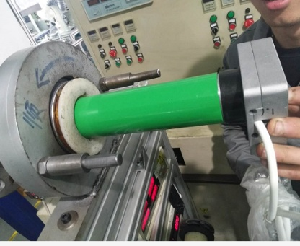 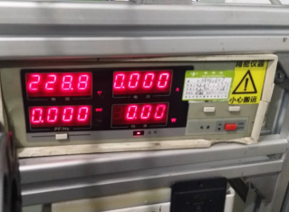

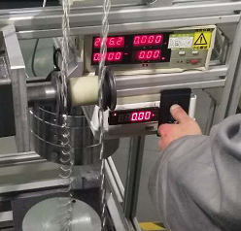
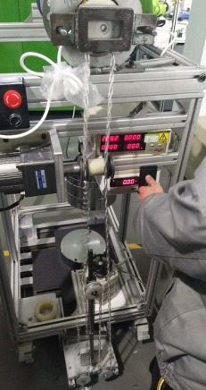
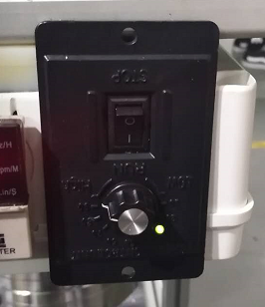
1.依据网印调节白色蜗杆，电机上行，当砝码碰到计数开关，减死电机,再往“+”方向调节，电机上一段距离后停止，此动作循环三次，测试提升力无问题
2.测试负载下白蜗杆松紧程度
8.测试链条上行功能
如图示先将链条扣入测试台左边的传动轮，右边的传动轮不要扣入链条，启动电动机开关，电动机带动链条，砝码开始上行
放
大
放
大
白蜗杆
★用PP调节杆调节蜗杆,不能有紧、卡或调节杆断现象
★不要有电机拉不动；
★注意不要有反转，网印不能错；
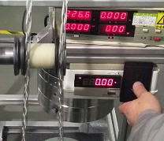
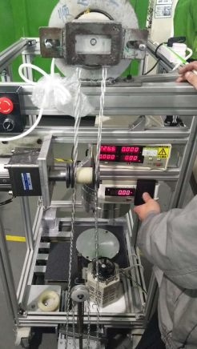
9.测试链条下行功能
放
大
如图示将链条扣入测试台右边的传动轮，左边的传动轮不要扣入链条，启动电动机开关，电动机带动链条，砝码开始下行
放
大
10.放下砝码
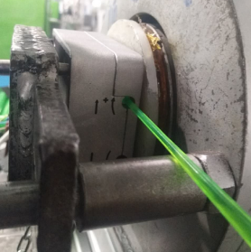

★测试链条功能时按5%比例断电，观察链条5秒，链条不能有打滑现象
测试结束，将开关打至电机下行直至放下砝码，取出电机

